Sheet1
名称 | 图片 | 城市 | 类型 | 描述 | 简介
test |  | 深圳 | food | 测试 | 啥也没有
test1 | 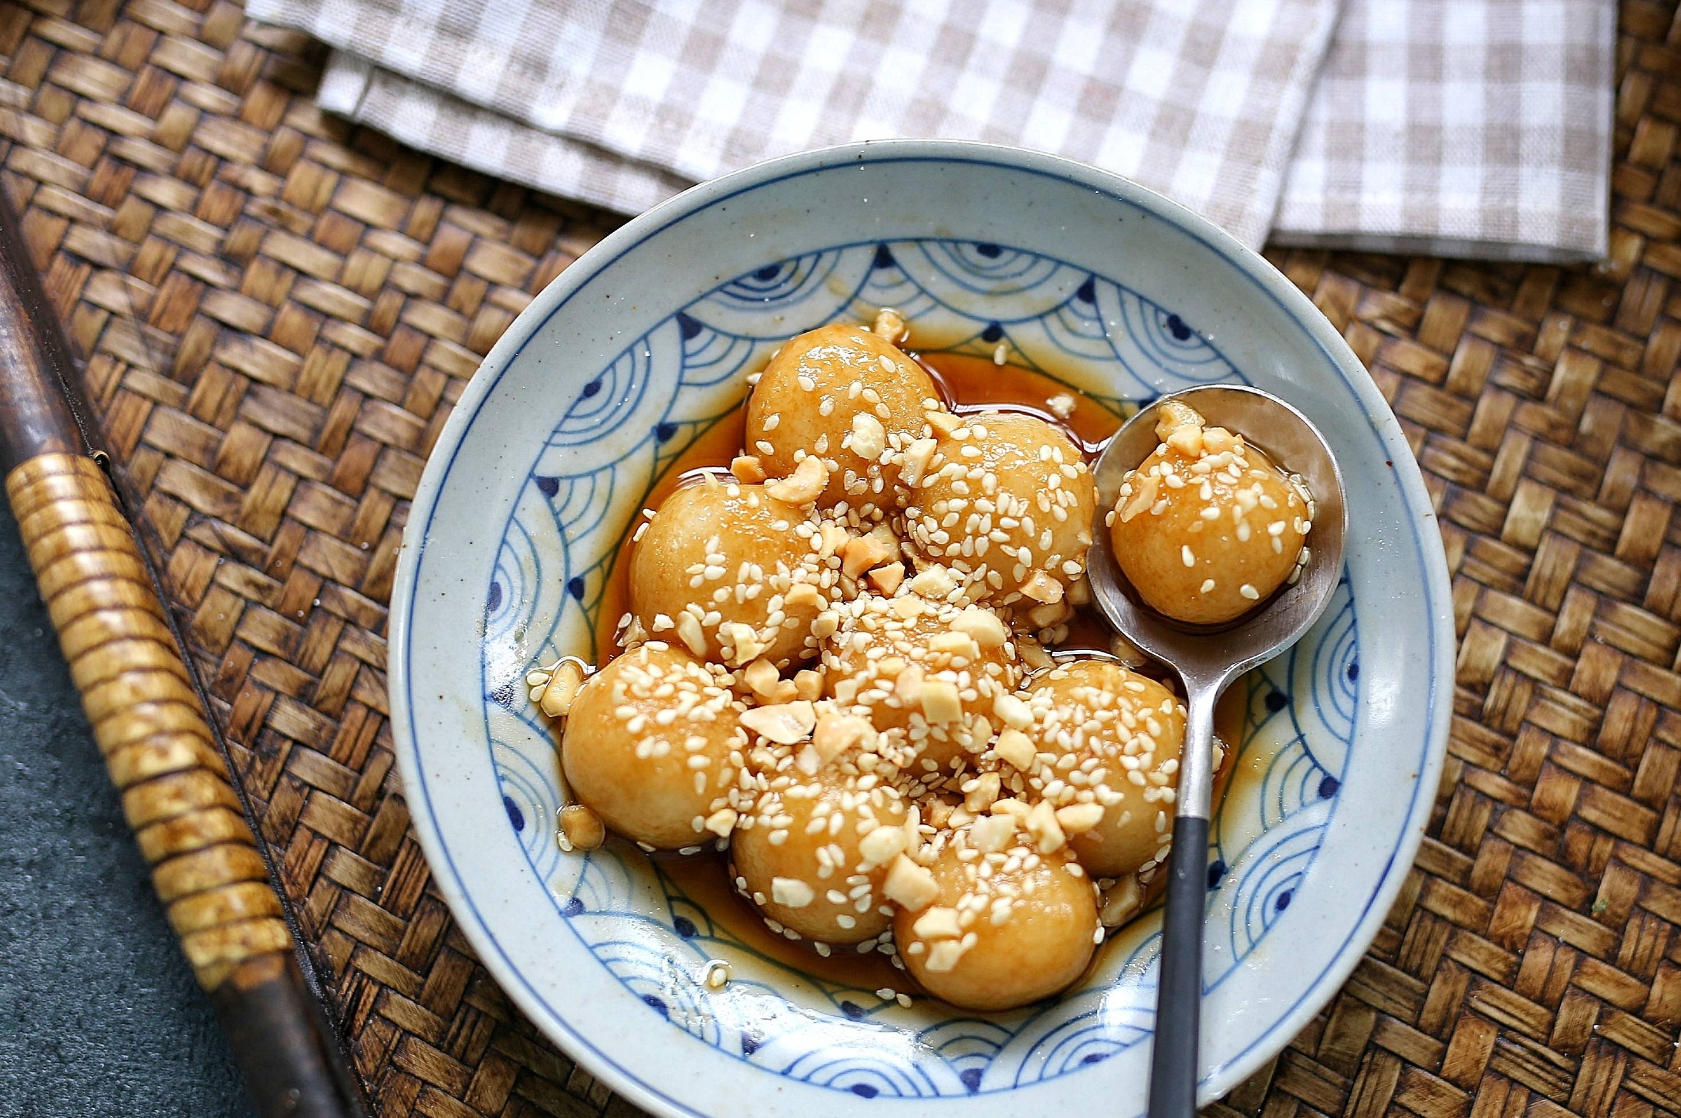 | 深圳 | food | 测试1 | 啥也没有1

